Sheet1
概览
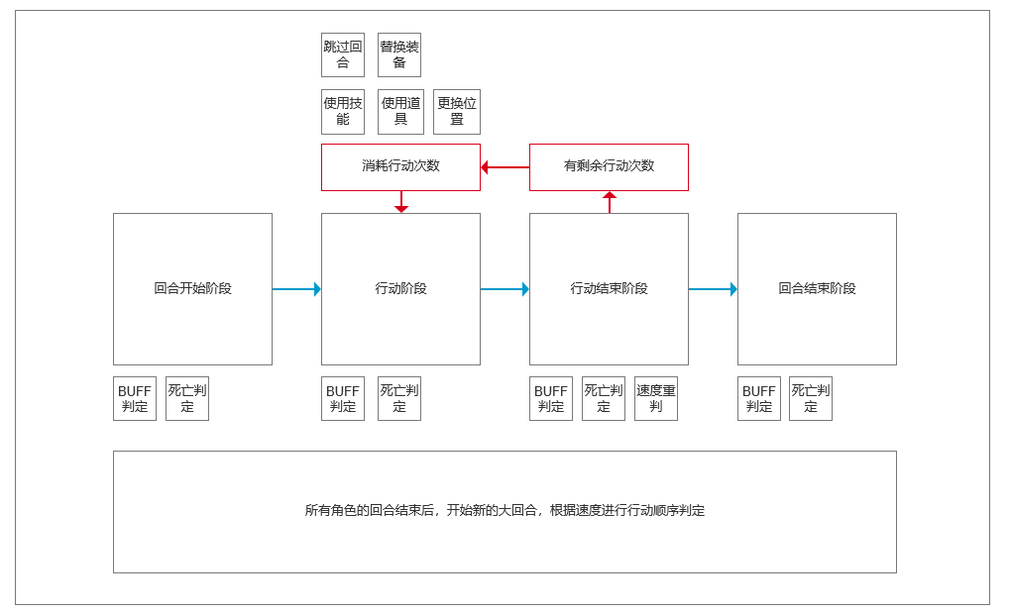

进入战斗
一个角色的回合分为四个阶段：回合开始阶段、行动阶段、行动结束阶段、回合结束阶段，阶段的区分意义在于提供角色行动和BUFF判定的时机
在角色的回合开始之前，需要先对场上所有单位的速度属性进行排序，以确定行动的先后顺序，并显示在上方的排序栏UI中，规则如下
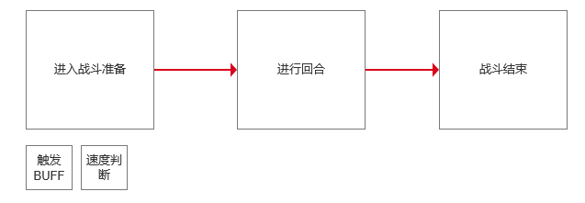
 | 1.战斗开始后，触发buff并按速度由大到小进行排序，决定本轮次的行动顺序
 | 2.速度相同时，按照剩余生命值百分比的大小进行排序
 | 3.速度和剩余生命值百分比均相同时，随机排序
 | 4.每个角色行动后，速度属性如果发生变化，则本轮次未进入回合的角色重新排序

回合开始阶段
进行一名角色的回合时，首先进入回合开始阶段，将按照顺序执行以下步骤
1.触发已有的buff效果
2.添加符合条件的遗物、装备、道具和技能buff效果（放在第二步意味着当阶段添加的buff不会触发）
3.状态变更和进行死亡判定
4.结束此阶段，进入行动阶段

行动阶段
仅在行动阶段，玩家才可以选择使用道具、技能或其它行动，是否消耗行动次数由行动本身决定，执行步骤如下
1.触发已有的buff效果
2.添加符合条件的遗物、装备、道具和技能buff效果（放在第二步意味着当阶段添加的buff不会触发）
3.状态变更（如造成伤害等）和进行死亡判定
4.玩家行动后，结束此阶段，进入行动结束阶段 |  | 此处对于阶段存疑需要讨论

行动结束阶段
行动结束阶段执行以下步骤： |  | 分阶段的目的是为了表示清楚在什么时间发生了什么事情
1.触发已有的buff效果
2.添加符合条件的遗物、装备、道具和技能buff效果（放在第二步意味着当阶段添加的buff不会触发）
3.状态变更（如造成伤害等）和进行死亡判定
4.如当前角色仍有行动次数，则重新进入行动阶段，否则进入回合结束阶段

回合结束阶段
1.触发已有的buff效果
2.添加符合条件的遗物、装备、道具和技能buff效果（放在第二步意味着当阶段添加的buff不会触发）
3.状态变更（如造成伤害等）和进行死亡判定
4.进入下一个角色的回合

